オーバービュー
オーバービュー |  |  | サブシステムID |  | サブシステム名 | 機能ID |  |  |  | 機能名 |  | 作成
 |  |  | 0 |  | FAサイト機能 | CMS2-3-6-1 |  |  |  | 生産終了一覧メイン |  | 改定

機能目的

 | 指定された機種の生産終了品を一覧表示する。

機能概要

 | 指定された機種の生産終了品を一覧表示する。
 | 見出しによる生産終了品の一覧絞り込み。見出しは2段階の絞り込みが可能。
 | 生産終了品の一覧を分割して表示。指定の一覧にはページ内アンカーで移動可能。
 | 見出しごとのページに、コメントをページ上下の2か所に設定可能。

前提／特記事項

 | リクエストはGETで実施する。

記載事項なし
アクセスデータ
No |  | 物理名 |  | 論理名 |  |  | I | O | 種別 |  | 備考
1
2
3
4
5
6
7
8
9
10
11
12
13
14
15
外部インタフェース
No |  | クラス名 |  | 機能名 |  |  |  |  |  |  | 備考
1
2
3
4
5

画面遷移図
画面遷移図 |  |  | サブシステムID | サブシステム名 |  |  | 機能ID | 機能名 |  |  |  | 作成
 |  |  | 0 | FAサイト機能 |  |  | CMS2-3-6-1 | 生産終了一覧メイン |  |  |  | 改定

FAトップ

 |  | 「製品情報」リンククリック
 |  | パンくず押下
 |  |  |  |  | LP2機種選択
製品情報トップ
 |  |  |  |  | パンくず押下
 |  |  |  | LP1機種選択
 |  |  |  | パンくず押下

規格適合品を探す タブ画面
LP1特長ページ
 |  | 「製品の更新を検討する」タブ選択
 |  | パンくず押下 |  |  |  |  |  |  |  | LP2機種選択
 |  |  |  |  |  |  |  |  |  | パンくず押下

LP2特長ページ
 |  | 機種ごとの生産終了品一覧リンククリック
 |  | パンくず押下
 |  | 製品を選択押下
 |  | 生産終了品（代替機種） |  |  |  |  |  |  | パンくず押下 |  |  |  | LP3シリーズ選択
規格適合品一覧
 |  |  |  |  |  |  |  |  |  |  |  |  | パンくず押下

 |  |  |  |  |  |  |  |  |  |  | 目的の製品を探すクリック
 |  |  |  |  |  | パンくず押下 |  |  |  |  | パンくずクリック
LP3特長ページ

 | 見出し１選択
 | 見出し２選択
 | 左メニューで機種選択 |  |  |  |  |  |  |  |  |  |  |  |  | 目的の製品を探すクリック
目的の製品を探す
 |  |  |  |  |  |  |  |  |  |  |  |  |  | パンくずクリック

 |  |  |  |  |  | 生産終了品一覧クリック
 |  |  |  |  |  | パンくず押下

画面レイアウト
画面レイアウト |  |  |  |  | サブシステムID | サブシステム名 |  |  | 機能ID | 機能名 |  | 作成
 |  |  |  |  | 0 | FAサイト機能 |  |  | CMS2-3-6-1 | 生産終了一覧メイン |  | 改定

画面の概要 |  |  |  |  | 指定された機種の生産終了品を一覧表示する。

用途 |  |  |  |  | 初期表示

 | ■生産終了品（代替機種）を探す

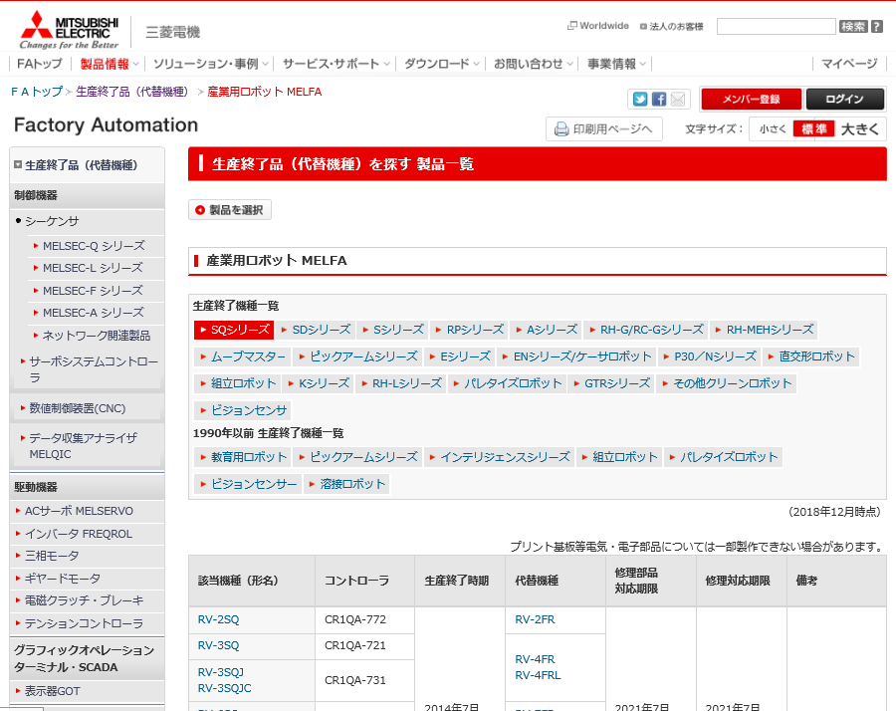

14
15

16
17
18
1

2

3

5

4

5

4

24

 |  |  |  |  |  |  |  |  |  |  |  |  |  |  |  | Ver.15.04 追加
 |  |  |  |  |  |  |  |  |  |  |  |  |  |  |  |  | 代替品の吹き出し表示
 |  |  |  |  |  |  |  |  |  |  |  |  |  |  |  |  | マウスカーソルを吹き出しアイコンに重ねると、吹き出し表示する

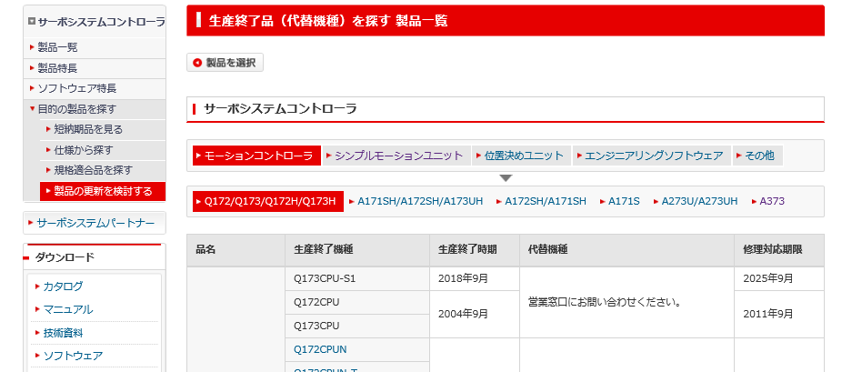

4

6

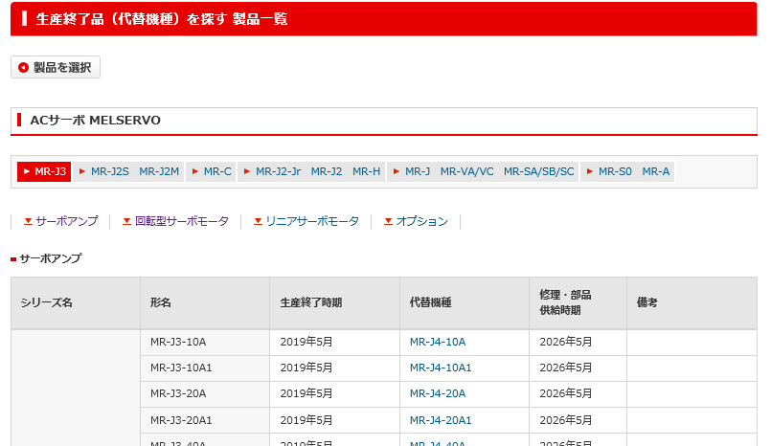

7

D07-S02_QA管理台帳（製作所）.xlsx QA008
静的コンテンツで作成されている表示項目一覧表の項目に、FA-PIMに含まれない情報はあるでしょうか。
動的表示において、一覧に表示する項目は、PIM製品情報から取捨選択可能とする想定ですので、PIMから連携されない項目は表示されなくなる想定です。
⇒製品検索結果の一覧に表示する項目はすべて表示管理側で任意に設定可能。

4

11

D07-S02_QA管理台帳（製作所）.xlsx QA007
生産終了品一覧表の項目名は、静的コンテンツのため背品毎に若干表記ゆれがあり、動的表示を行う場合には一覧表の項目名はPIM製品情報の属性名になる想定。
動的表示を行う場合には、一覧表の項目名はPIM製品情報の属性名になる想定です。現在の項目表記と新システムでの項目表記が異なってくる可能性がありますが許容いただけますでしょうか。
⇒PIM製品情報の項目を使用する場合、その項目名をそのまま使うことで問題ない。
⇒製品検索結果の一覧に表示する項目はすべて表示管理側で任意に設定可能

7

8
9

10

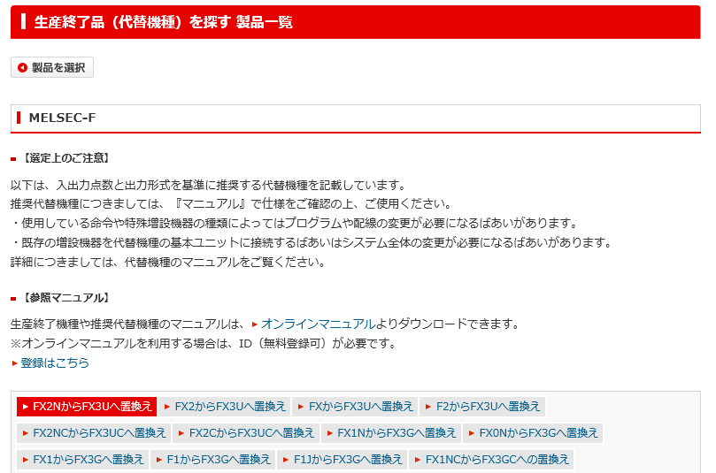

3

13

4

4

912
 |  |  |  |  |  |  |  |  |  |  |  |  |  |  |  |  |  | Ver.5.94 修正

10
1213
 |  |  |  |  |  |  |  |  |  |  |  |  |  |  |  |  |  | Ver.5.94 修正

D07-S02_QA管理台帳（製作所）.xlsx QA005
印刷コメントは、不要なので削除。

21
 |  |  |  |  |  |  |  |  |  |  |  |  |  |  |  |  |  | Ver.5.94 追加

10
 |  |  |  |  |  |  |  |  |  |  |  |  |  |  |  |  |  | Ver.5.94 追加

 |  |  | セル結合規則

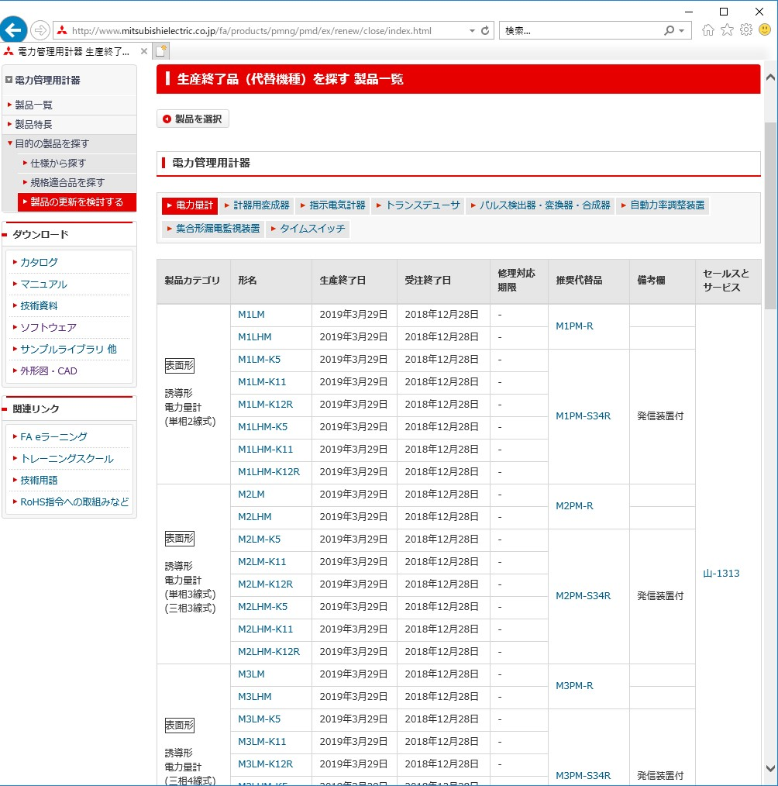

D07-S02_QA管理台帳（製作所）.xlsx QA003
日付（ハイフン含む）は結合しない。
形名は結合しない。
代替品は同じ形名の場合結合する。
備考欄は同じ内容のものは結合する。
カテゴリを超えた結合はしない。
・同一型名仕様違いは一つにまとめる。
・同一型名仕様違いで代替品が複数の場合は、複数項目に分けて出す。

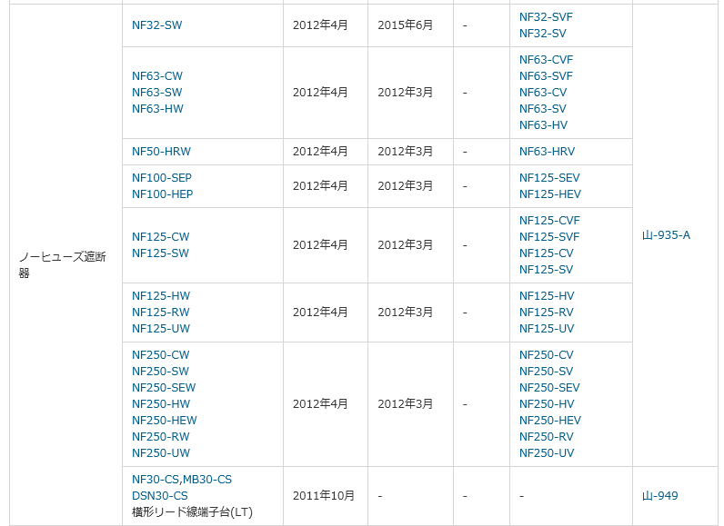

D07-S02_QA管理台帳（製作所）.xlsx QA004
一つの製品の代替品が同じ（５つある）ものが、3機種あるので、3つをまとめている。
形名は必ず分割するルールに従うと、5種類の代替品３つ分の高さが必要になる。

24

 |  |  |  |  |  |  |  |  |  |  |  |  |  | Ver.15.04 追加
 |  |  |  |  |  |  |  |  |  |  |  |  |  |  | 代替品の吹き出し表示
 |  |  |  |  |  |  |  |  |  |  |  |  |  |  | マウスカーソルを吹き出しアイコンに重ねると、吹き出し表示する

NF125-AA
＋NF125-BB
＋NF125-CC
 |  |  |  |  |  |  |  |  |  |  |  |  |  | Ver.15.04 追加
 |  |  |  |  |  |  |  |  |  |  |  |  |  |  | グループ化表示
 |  |  |  |  |  |  |  |  |  |  |  |  |  |  | 代替品の後継製品グループごとに単体形名の組み合わせを表示する
 |  |  |  |  |  |  |  |  |  |  |  |  |  |  | 後継製品グループが複数存在する場合、セパレータで区切る

 |  | ■パンくず、左メニュー切替 menu=docあり |  |  |  |  |  |  |  |  |  |  | Ver12.38 追加

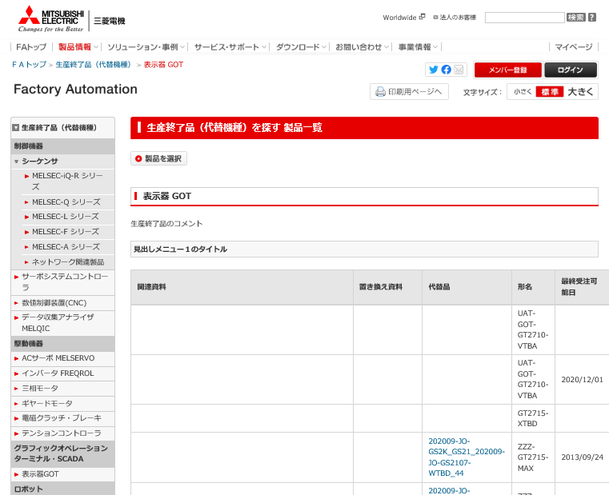

FAトップ>生産終了品（代替機種）>機種名
＊機種名は機種によって可変

menu=docがあるとき専用の左メニュー
どの機種でも同じ左メニューが表示される

 |  | ■パンくず、左メニュー切替 menu=docなし |  |  |  |  |  |  |  |  |  |  | Ver12.38 追加

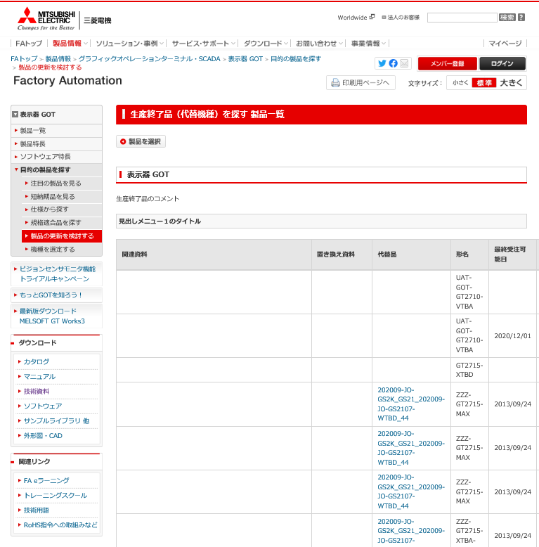

FAトップ>製品情報>LP1>LP2>目的の製品を探す>製品の更新を検討する
＊LP1,LP2は機種によって可変

製品詳細と同様の左メニュー構成。
＊機種によって可変。

 |  | ■一覧データの画像情報表示 |  |  |  |  | Ver17.24 追加
 |  |  |  | 画像サイズが閾値を超える場合(拡大ボタンを表示) |  |  |  |  |  |  | 画像サイズが閾値を超えない場合

 |  | ■生産終了日の注釈(グローバル・海外販社のみ) |  |  |  |  |  | Ver21.80 追加
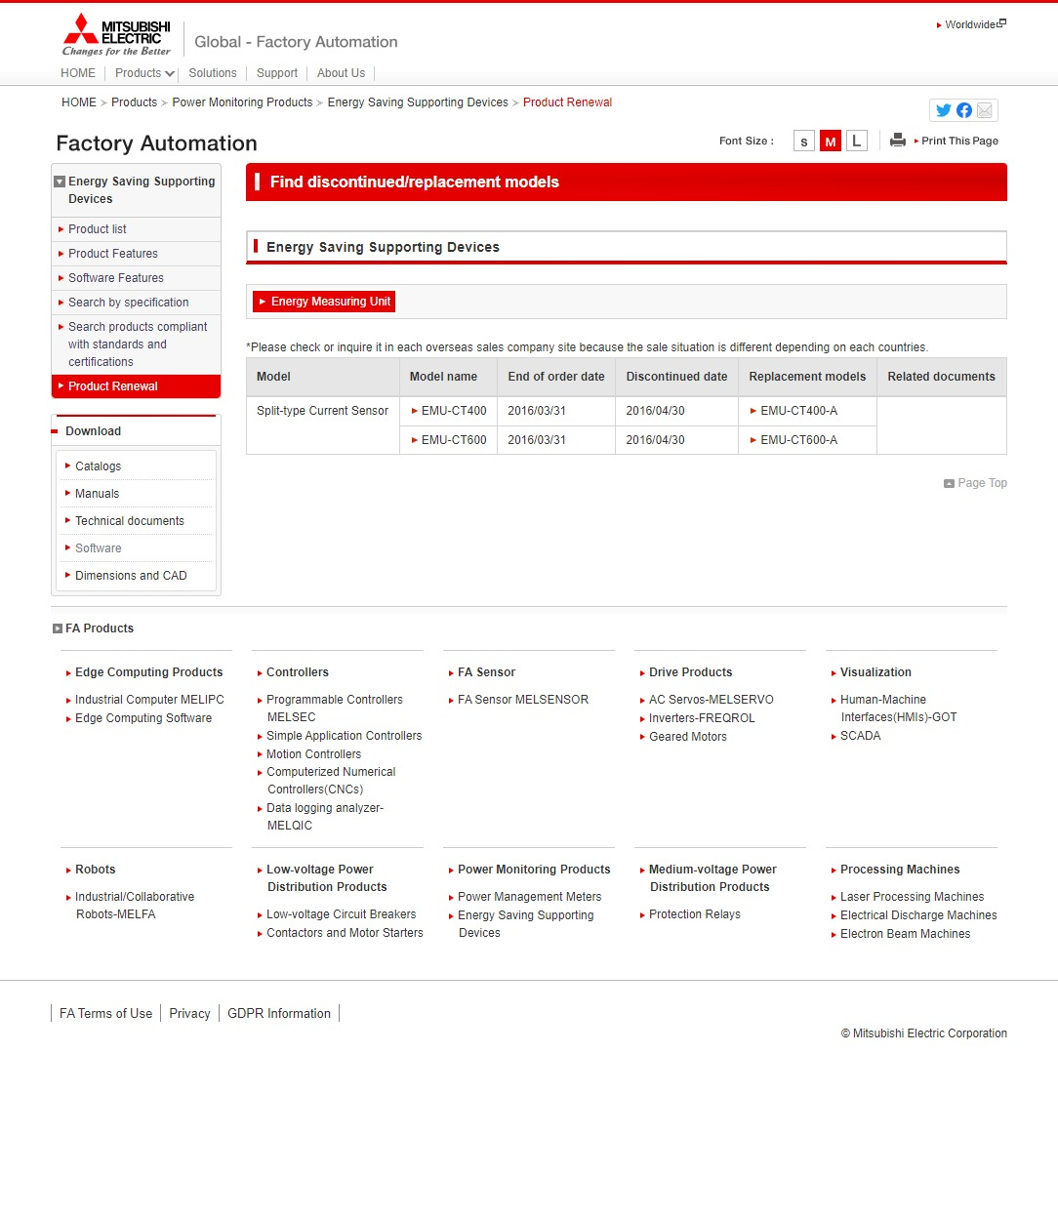

 |  | ■罫線削除規則 Ver23.52追加

同じ項目名であっても罫線を消すときの処理は
それぞれの上下の値を見て同じ値であるかどうかを判別する。

上下で値が同じ場合は、値を空にして上にある罫線を消す。

同じ値であっても、
値の先頭に$$が付く場合は$$を削除して罫線を消さない。

 |  | ■非表示列規則 Ver23.52追加
追加列で値が全て空の場合は列ごと非表示にする。
＊製品カテゴリの値が全て空の状態での表示

入出力仕様
入出力仕様 |  | サブシステムID |  | サブシステム名 |  | 機能ID | 機能名 | 作成
 |  | 0 |  | FAサイト機能 |  | CMS2-3-6-1 | 生産終了一覧メイン | 改定

仕様No. |  | 1
タイミング |  | 初期表示
用途 |  | 初期表示、見出しの指定なし
アクション（呼び出し対象） |  | アクションURLを記載するかコントローラクラス名を記載
入力
No | 項目名 |  | 情報元 |  | 説明／設定内容
1 | kisyu |  | 前画面 |  | 機種パス
3 | menu |  | 隠し項目 |  | "doc"固定
4 | category |  | 隠し項目 |  | "discon"固定
5
出力
No | 項目名 |  | 情報元 |  | 説明／設定内容
画面編集要領参照
1
2
3

仕様No. |  | 2
タイミング |  | 絞り込み表示
用途 |  | 見出し１、見出し２クリック時
アクション（呼び出し対象） |  | アクションURLを記載するかコントローラクラス名を記載
入力
No | 項目名 |  | 情報元 |  | 説明／設定内容
1 | kisyu |  | 隠し項目 |  | 機種パス
2 | bunrui1 |  | 見出し１
3 | bunrui2 |  | 見出し２
4 | lang |  | 隠し項目 |  | 言語（1：日本語、2：英語、…）
4 | menu |  | 隠し項目 |  | "doc"固定
4 | category |  | 隠し項目 |  | "discon"固定
5
出力
No | 項目名 |  | 情報元 |  | 説明／設定内容
画面編集要領参照
1
2
3

テーブル参照要領
テーブル参照要領 |  |  | サブシステムID |  |  | サブシステム名 |  | 機能ID | 機能名 | 作成
 |  |  | 0 |  |  | FAサイト機能 |  | CMS2-3-6-1 | 生産終了一覧メイン | 改定

【別紙】データフロー定義書を参照
要領No. |  | 1 |  | アクセス種別
No | テーブルID |  |  | テーブル名 |  |  |  | 備考
1
2
3
4
参照条件

No | テーブル項目名 |  |  |  | 情報元 |  | 備考
1
2
3
4
5

要領No. |  | 2 |  | アクセス種別
No | テーブルID |  |  | テーブル名 |  |  |  | 備考
1
2
3
4
参照条件

No | テーブル項目名 |  |  |  | 情報元 |  | 備考
1
2
3
4
5

